Forside
StrukturStatistik 2022
26. maj 2023

Opdateret udgave
Der er den 26. maj 2023 rettet en fejl i tabel 1.3, hvor der tidligere for nogle brancher var indsat forkerte antal i de fire kolonner til højre i tabellen.

Høje fraværsbetalinger på DA-området i 2022
Omkostningerne ved at få udført en times arbejde af en voksen medarbejder var i gennemsnit 339,24 kr. på virksomheder inden for DA-området i 2022. StrukturStatistikken belyser, hvordan de samlede medarbejderomkostninger fordeler sig på forskellige omkostningselementer og tegner et overordnet billede af størrelsen på de forskellige elementer. Den viser også, hvordan lønspredningen varierer for forskellige arbejdsfunktioner og indeholder detaljeret information om lønniveauer og -spredning opgjort ved forskellige lønbegreber for lønmodtagergrupper, arbejdsfunktioner, brancher m.v.

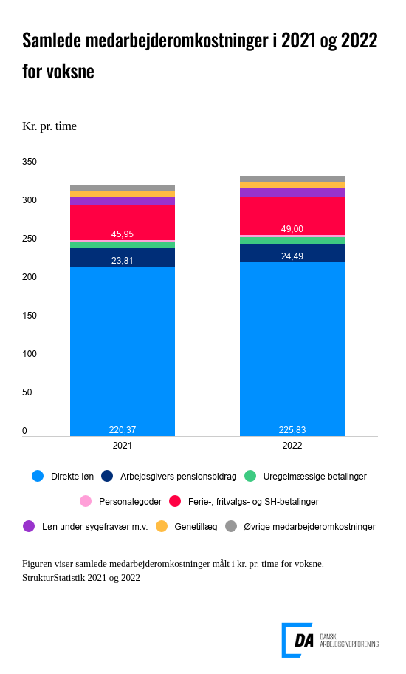

Link til figur

Figuren viser niveauet af de samlede medarbejderomkostningerne pr. præsteret time samt hvordan disse fordeler sig på forskellige omkostningselementer for voksne på DA-området i henholdsvis StrukturStatistik 2021 og StrukturStatistik 2022. I 2022 lander de samlede medarbejderomkostninger for voksne på DA-området på 339,24 kr. pr. præsteret time. Heraf udgør den direkte løn, der består af grundløn, personlige tillæg og lønmodtagers eget pensionsbidrag, 225,83 kr. pr. time eller 66,6 pct. af de samlede medarbejderomkostninger. I 2021 var den direkte løn 220,37 kr. pr. time eller 67,6 pct. af de samlede medarbejderomkostninger for voksne på DA-området.

Størrelsesmæssigt efterfølges den direkte løn af ferie-, fritvalgs- og SH-betalinger, som i 2022 gennemsnitligt havde en værdi på 49,00 kr. pr. time for voksne medarbejdere. Herefter kommer arbejdsgivers pensionsbidrag på 24,49 kr. pr. time og omkostninger til løn under sygefravær m.v. på 10,79 kr. pr. time.

Ser man på relative ændringer i niveauerne for de forskellige omkostningselementer, samt hvor stor en andel af de samlede medarbejderomkostninger der udgøres af elementet, så sker den største ændring mellem 2021 og 2022 for omkostningselementet øvrige medarbejderomkostninger. Øvrige medarbejderomkostninger belyser betalinger, som arbejdsgiver er forpligtet til at betale ifølge love eller overenskomster, refusioner og tilskud fra offentlige kasser og omkostninger, som arbejdsgiver afholder til uddannelsesaktivitet, firmafester og andre frivillige omkostninger, der knytter sig til, at virksomheden har ansatte. I 2022 udgør øvrige medarbejderomkostninger 8,52 kr. pr. time eller 2,5 pct. af de samlede medarbejderomkostninger for voksne på DA-området. Virksomhedernes øvrige medarbejderomkostninger er dermed tilbage omkring niveauet i StrukturStatistik 2019, altså inden COVID-19 ramte Danmark.

Den næststørste relative niveauændring mellem 2021 og 2022 ses for omkostninger til løn under sygefravær m.v., som går fra at koste 9,10 kr. pr. time og udgøre 2,8 pct. af de samlede medarbejderomkostninger i 2021 til at koste 10,79 kr. pr. time og udgøre 3,2 pct. af de samlede medarbejderomkostninger 2022. Virksomhedernes gennemsnitlige omkostninger til løn under sygefravær m.v. ligger på et højt niveau i 2022.

Endelig viser figuren, at omfanget af ferie-, fritvalgs- og SH-betalinger stiger fra 45,95 kr. pr. time i 2021 til 49,00 kr. pr. time i 2022. Dette omkostningselement går således fra at udgøre 14,1 pct. af de samlede medarbejderomkostninger i 2021 til at udgøre 14,4, pct. i 2022. Løn under ferie og feriegodtgørelse udgør størstedelen af dette omkostningselement. Ved overenskomstfornyelserne i de senere år er fritvalgsordninger, SH- og fritvalgsbetalinger gradvist forhøjet og repræsenterer også væsentlige omkostninger. Fritvalgsbetalinger indregnes i StrukturStatistikken baseret på udbetalinger fra lønmodtagernes fritvalgskonti og særlige opsparingsordninger, og disse udbetalinger har for flere grupper været højere end sædvanligt i 2022.

Andre lønelementer, der indgår i de samlede medarbejderomkostninger, er uregelmæssige betalinger, personalegoder og genetillæg.

Regnearket med hovedresultater og den detaljerede udgivelse for StrukturStatistik 2022 indeholder tal for lønniveauer og -spredning opgjort ved forskellige lønbegreber for større lønmodtagergrupper og overordnede grupperinger af arbejdsfunktioner, brancher mv. StrukturStatistik 2022 indeholder desuden information om medarbejderomkostningernes sammensætning, samt tal for den årlige udvikling i lønomkostningerne for forskellige lønbegreber, arbejdsfunktioner og brancher.

1. Population
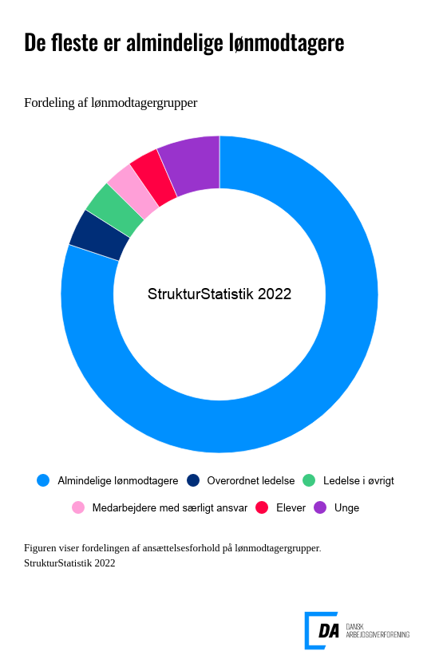

Link til figuren

2. Medarbejderomkostninger
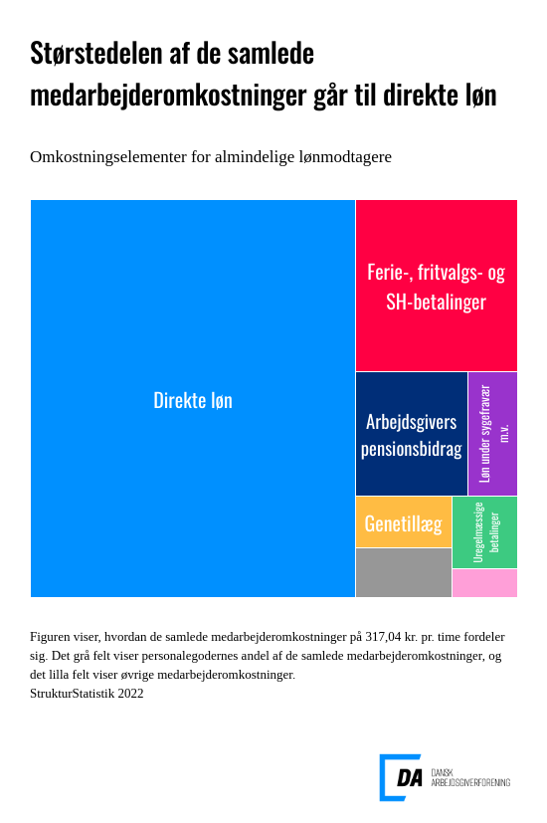

Link til figur
Sammensat af flere forskellige lønelementer
De samlede medarbejderomkostninger er sammensat af forskellige lønelementer, hvoraf omkostninger til direkte løn udgør den største del.
I tabellerne hørende til dette afsnit er medarbejderomkostningerne fordelt på lønmodtagergruppe, arbejdsfunktion, branche og ansættelsesvilkår.

3. Lønfordeling
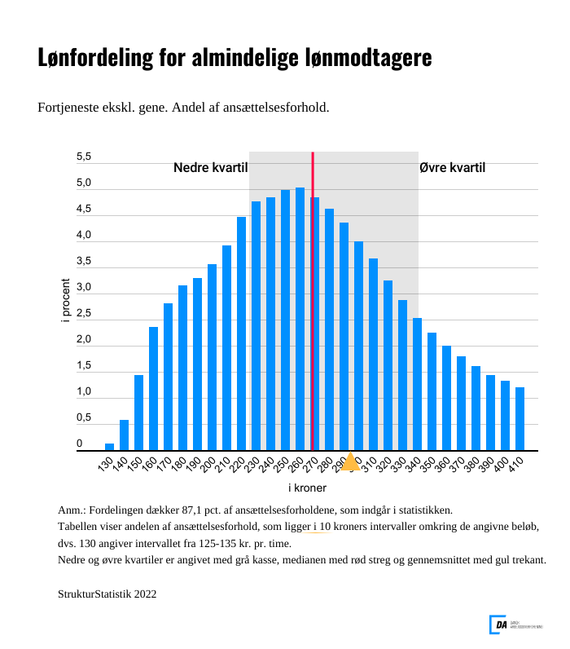

Link til figur

Stor forskel i lønspredning
Ved læsning af statistikken er det vigtigt at have for øje, at der er spredning i lønningerne inden for arbejdsfunktioner, brancher mv. Gennemsnitslønnen vil typisk kun give begrænset information om lønforholdene, og det er nyttigt at supplere med oplysninger, der beskriver fordelingen, eksempelvis nedre og øvre kvartil samt median.

I tabellerne hørende til dette afsnit er fordelingen af løn- og medarbejderomkostninger beskrevet for syv lønbegreber fordelt på lønmodtagergruppe, arbejdsfunktion, branche, ansættelsesvilkår, uddannelser og erhvervserfaring.

4. Udvikling
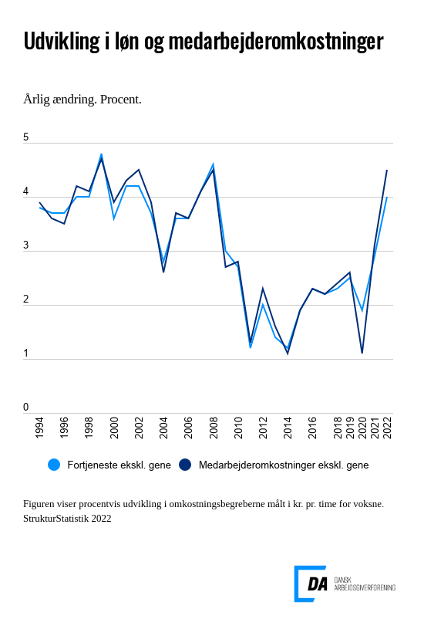

Link til figur

Beregning af stigningstakter
I beregningen af stigningstakterne indgår alene voksne lønmodtagere beskæftiget på arbejdssteder, som indgår i statistikken to på hinanden følgende år. Derved undgås tilfældige variationer som følge af ændringer i statistikkens dækningsgrad.

Tabellerne i dette afsnit indeholder stigningstakter for voksne opdelt på arbejdsfunktioner, brancher og regioner.

Metode
 |  | Indholdsfortegnelse

 | StrukturStatistikken
Kort om statistikken | StrukturStatistikken er den årlige lønstatistik, der giver en detaljeret beskrivelse af lønforholdene på DA-området og er en central kilde til information om lønspredning og lønstruktur.

 | Statistikken giver mulighed for at sammenligne, hvad det koster at få udført en times arbejde for forskellige arbejdsfunktioner, brancher, regioner, erhvervserfaring m.v.

 | Virksomhederne kan bl.a. bruge statistikken ved: • ansættelse af medarbejdere • regulering af lønninger • omkostningsberegninger

 | Virksomheder, der er medlem i en DA-organisation, vil desuden kunne finde tal for egen virksomhed i NetStat og enkelt sammenligne tal for egne medarbejdere med virksomheder inden for branchen.

 | Statistikken bruges desuden ved overenskomstforhandlinger, løsning af lønkonflikter og til branchespecifikke analyser, ligesom statistikken benyttes ved lovforberedende arbejde og til statens regulering af en række overførselsindkomster m.v.

Hvad måler statistikken? | Statistikken belyser lønstrukturen og -udviklingen på årsbasis for ansatte på DA-området. Lønstrukturen beskrives ved fordelinger, som indeholder oplysninger om spredning i lønniveauer.

Hvad er formålet med StrukturStatistikken? | Statistikken bidrager med viden om lønforhold på DA-området, der er en væsentlig forudsætning for, at arbejdsgivere og arbejdstagere kan forhandle på et oplyst grundlag. StrukturStatistikken udgør sammen med KonjunkturStatistikken og International LønStatistik DA’s LønStatistik. StrukturStatistikken og KonjunkturStatistikken supplerer hinanden i forhold til at beskrive lønforholdene på DA-området. Konjunkturstatistikkens primære formål er at belyse den aktuelle lønudvikling på kvartalsbasis og på et mere aggregeret niveau, mens Strukturstatistikkens primære formål er at belyse lønstrukturen på et meget detaljeret niveau. Strukturstatistikken bidrager således med information om lønstrukturen og -udviklingen for langt mere detaljerede grupper end KonjunkturStatistikken. Statistikken giver mulighed for at lave analyser på et detaljeret niveau bl.a. for afgrænsede gruppe på DA-området, hvor man kombinerer arbejdsfunktion, branche, geografi, uddannelse m.v.

Hvad bruges statistikken til? | StrukturStatistikken danner grundlag for eller leverer input til en række af DA’s statistikker. NetStat for arbejdsgiverorganisationer under DA og deres medlemmer og for eksterne, som har interesse i at lave analyser af lønstrukturen. Overenskomststatistikken har ligeledes sit udgangspunkt i StrukturStaistikken og bliver brugt ved overenskomstforhandlinger. De kønsopdelte lønstatistikker (jf. lov- eller overenskomstbe-stemmelser), der dannes direkte på baggrund af indberetninger til StrukturStatistikken. Der er ikke knyttet yderligere indberetninger til disse statistikker.

 | FraværsStatistikken tager også afsæt i StrukturStatistikken, da de mulige arbejdstimer i statistikken hentes fra StrukturStatistikken. Det er således en forudsætning af virksomhederne har indberettet til StrukturStatistikken for at kunne indgå i FraværsStatistikken. UlykkesStatistikken henter oplysninger om præsterede arbejdstimer fra StrukturStatistikken. Her er det ligeledes en forudsætning, at der er indberettet til StrukturStatistikken. JobskifteStatistikken bruger informationer om skifte i ansættelsesforhold fra StrukturStatistikken til at beskrive til- og afgang på arbejdsstederne. KonjunkturStatistikken bruger timerne fra StrukturStatistikken til at basere vægtberegning på. Udover ovenstående, så bruges StrukturStatistikken til en lang række analyser, og der dannes input til Satsregulering for Finansministeriet.

Vigtige begreber | Det gennemgående lønbegreb i statistikken er fortjeneste ekskl. genetillæg. Dette lønbegreb angiver de samlede betalinger fra arbejdsgiveren til lønmodtageren bortset fra genebetalinger. Fortjeneste ekskl. genetillæg udgør størstedelen af de samlede medarbejderomkostninger, der er knyttet til et ansættelsesforhold. Figuren nedenfor illustrerer sammensætningen af lønelementer for de respektive timelønsbegreber.

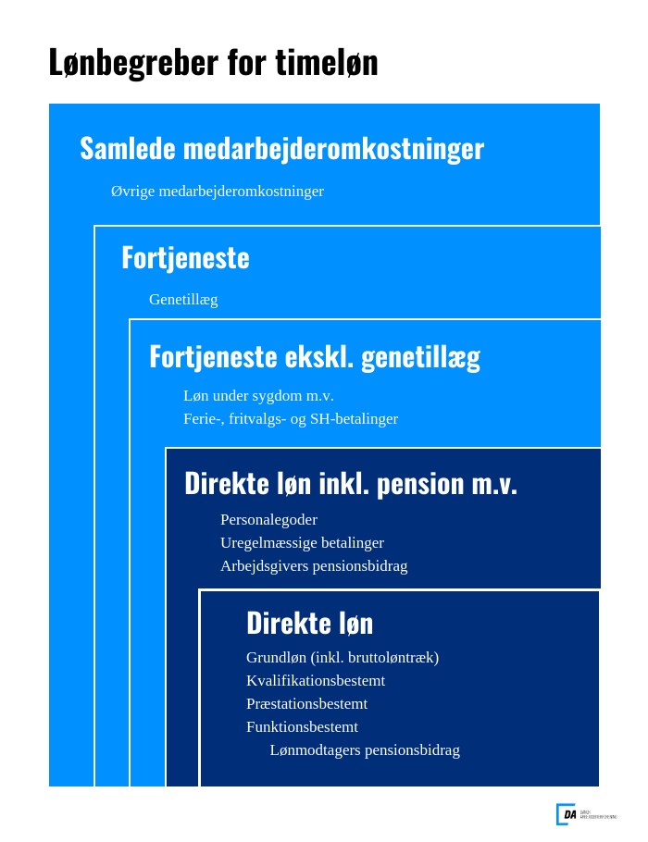

 | 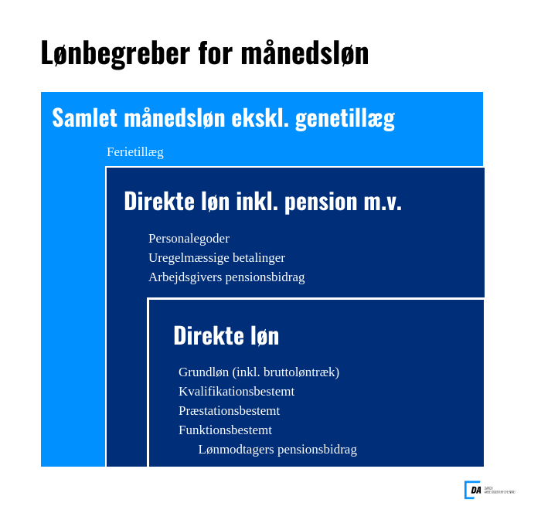 Præsterede arbejdstimer er et centralt begreb i forhold til beregningen af lønniveauerne og er defineret som betalt arbejdstid inkl. overarbejde fratrukket fravær som følge af sygdom, barsel, ferie m.v. Formidlingen af statistikkens resultater baseres på forskellige statistiske mål, som median, kvartiler og gennemsnit.

Hvordan beregnes lønniveauerne? | Lønbegreberne opgøres pr. præsteret arbejdstime, det vil sige den tid, hvor medarbejderen faktisk arbejder og vægtes med antallet af dage, ansættelsesforholdet har udgjort i året.

Hvor kommer data fra? | Statistikken dannes på baggrund af lønindberetninger fra virksomheder organiseret under DA. Oplysningerne kommer direkte fra virksomhedernes lønsystemer.

Hvor mange er med i statistikken? | Alle virksomheder organiseret under DA med mindst 2 ansatte. Det vil sige ca. 14.700 virksomheder og omkring 1.000.000 ansættelsesforhold.

Hvem er med? | Alle lønmodtagere.
Referencetid | Kalenderår.
Service til brugere | Du kan sammenligne din egen virksomhed med resten af branchen på NetStat.dk. Du kan også abonnere på vores nyhedsbreve og modtage statistikken i Excel-regneark. Begge dele er gratis for medlemmer af en organisation på DA-området. Andre henvises til webshoppen (link) eller kontakt salg@da.dk.

Hvor ofte udkommer statistikken? | Statistikken offentliggøres årligt, sædvanligvis den 15. maj.

